Sheet1
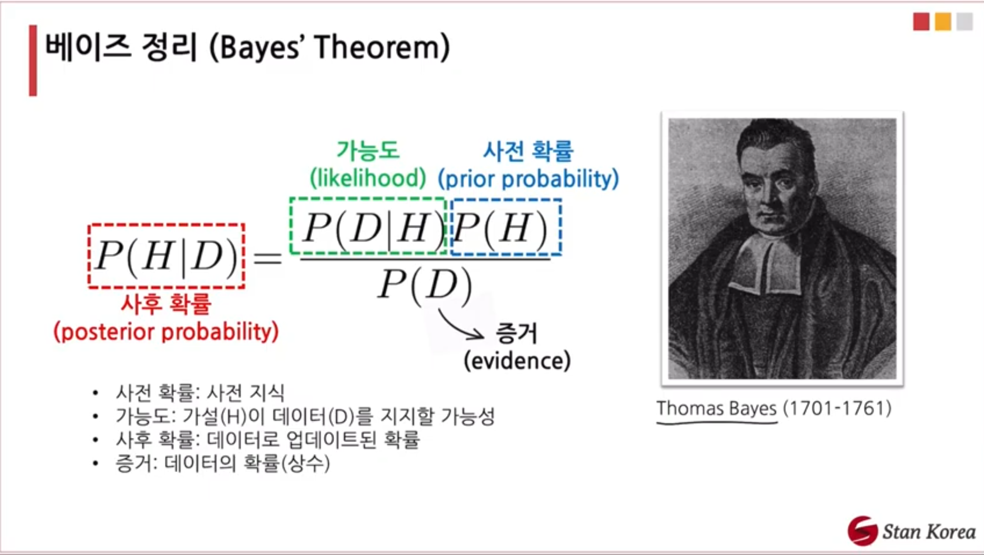
동전2개가 있다고 가정한다. |  |  |  | H가 나올 사전확률
A (abnormal coin) |  |  |  | 0.6 |  | Result
B (normal coin) |  |  |  | 0.5

■ Result
 |  | H | T | 상세케이스 | 결과는 있으나, 각 round별로 어떤 동전이었는지는 알지 못한다.
 | round1 | 5 | 5 | HTTTHHTHTH
 | round2 | 9 | 1 | HHHHHTHHHH
 | round3 | 8 | 2 | HHHTHHTHHH
 | round4 | 4 | 6 | HHTTHTTHTT |  |  |  |  |  |  | ??
 | round5 | 7 | 3 | HHHHTTTHHH |  |  |  |  |  |  | A동전으로 Test했을 확률 |  | B동전으로 Test했을 확률
 |  |  |  |  |  |  |  |  |  |  | 0.5 |  | 0.5
■ 사전확률을 고려하여, round별로 어떤 동전인지를 계산한다. |  |  |  |  |  |  |  | 다음 단계에서 이용한다. |  |  | expected_Count 구하기
 |  | H | T |  | Choice_A | Choice_B |  | P(HTTTHHTHTH|A) | P(HTTTHHTHTH|B) | P(상세케이스) | expected_A_H | expected_A_T | expected_B_H | expected_B_T
 | round1 | 5 | 5 |  | 0.00080 | 0.00098 |  | 0.00080 | 0.00098 | 0.00177 | 2.50000 | 2.50000 | 2.50000 | 2.50000
 | round2 | 9 | 1 |  | 0.00403 | 0.00098 |  | 0.00403 | 0.00098 | 0.00501 | 4.50000 | 0.50000 | 4.50000 | 0.50000
 | round3 | 8 | 2 |  | 0.00269 | 0.00098 |  | 0.00269 | 0.00098 | 0.00366 | 4.00000 | 1.00000 | 4.00000 | 1.00000
 | round4 | 4 | 6 |  | 0.00053 | 0.00098 |  | 0.00053 | 0.00098 | 0.00151 | 2.00000 | 3.00000 | 2.00000 | 3.00000
 | round5 | 7 | 3 |  | 0.00179 | 0.00098 |  | 0.00179 | 0.00098 | 0.00277 | 3.50000 | 1.50000 | 3.50000 | 1.50000
 |  |  |  |  |  |  |  |  |  |  | 16.5 | 8.5 | 16.5 | 8.5
■ 베이즈 정리를 우리가 알고자하는 사후 확률을 구한다.
 |  |  |  |  | 1 iterial |  |  |  |  |  | 0.66 | 0.34 | 0.66 | 0.34
1) | P(A|HTTTHHTHTH) |  | 동전A사용확률 | P(A) | 0.5
2) | P(B|HTTTHHTHTH) |  | 동전B사용확률 | P(B) | 0.5
 | ▶ 실험결과 전, A,B 코인 사용확률을 2개의 확률변수이기 때문에, 각각, 0.5,0.5 이다.
 | ▶ Evidence에 근거한, A,B 중 Coin사용확률을 구한다. (Bayes정리사용)
 |  | P(A|상세케이스) | P(B|상세케이스) |  |  | P(A|상세케이스) | P(B|상세케이스)
 | round1 | 0.22457446305 | 0.27542553695 |  | round1 | 0.4491489261 | 0.5508510739
 | round2 | 0.40249275862 | 0.097507241384 |  | round2 | 0.80498551723 | 0.19501448277
 | round3 | 0.366733579 | 0.133266421 |  | round3 | 0.73346715801 | 0.26653284199
 | round4 | 0.17607806692 | 0.32392193308 |  | round4 | 0.35215613385 | 0.64784386615
 | round5 | 0.32360755795 | 0.17639244205 |  | round5 | 0.6472151159 | 0.3527848841
 | ▶ Normalization 하면, 상기 오른쪽과 같이 변한다.
 | 원래 round 1에서, A코인을 던졌을 확률은 0.5*5 + 0.5*5 이다.

각 row별로 합치면, 10이 된다. 이를 해석하면 10회를 던졌을때, 주어진 A,B 사용동전확률 하에서 각각의 동전으로 나오리라 기대되는 값을 의미한다.
2.24574 : A동전으로, H가 나올 10번 중의 기대횟수
7,24487 : A동전으로, H가 나올 10번 던진다고 할때, 차지할 기대횟수
■ 이제 1 iterial를 지나서, 동전A, 동전B 사용확률을 0.5에서 각각 값을, update 한다.
 | expected_Count 구하기
 | expected_A_H | expected_A_T | expected_B_H | expected_B_T
 | 2.24574 | 2.24574 | 2.75426 | 2.75426 | 10
 | 7.24487 | 0.80499 | 1.75513 | 0.19501 | 10
 | 5.86774 | 1.46693 | 2.13226 | 0.53307 | 10
 | 1.40862 | 2.11294 | 2.59138 | 3.88706 | 10
 | 4.53051 | 1.94165 | 2.46949 | 1.05835 | 10
 | 21.29748 | 8.57225 | 11.70252 | 8.42775
 | 여기까지의 작업을 Expectation Step 이라고 한다.

 | 하기의 단계가 M-Step 이며, MLE방법이다. 그리고, 이를 수렴할때까지 반복한다.
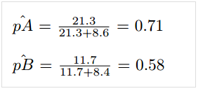

 |  |  |  | A를 던져서, Head가 나올 확률이 0.6 -> 0.71 로 증가했다.

